コンパイルSW一覧
「SH7766_コンパイルSW一覧_Ver2.6.xlsx」 |  |  |  |  |  | EN3713PAのコンパイルSW確認
HEWプロジェクト | マクロ定義 | 担当 | X81C_JPN | 設定条件 | 備考
 |  |  | EN3334PA
ALL | CPU_SH7766=1 |  | ○ | -
 | MULTI_TASK=1 |  | ○ | -
 | VVIN_VIN_USE |  | ○ | -
 | NTSC_DU=1 |  | ○ | -
 | ONLY_LANE=1 |  | ○ | -
 | CANGEN5TH |  | - | CAN5・6世代
これから 全部車種にあるべきです。
理由：ベースが古いバージョンであれば、新コンフィグレーション作成までにいろいろ機能が追加されましたが、部分関連の機能がずべて新機種が有効可能性が高いので、新しいコンフィグレーション作成するとき、確認してください。
 | ENABLE_CALIBHEIGHT |  | - | キャリブ高さ対応あり | EntryIPA/EntryAVMの機種のみ 下記により判断 EntryIPA：あり EntryAVM：両方存在の車種があり。 EntryAVMだけの車種一部あり。諸元情報(BasicInfo)により
 | ENABLE_2B1 |  | ○ | - | これから 全部車種にあるべきです。 理由：ベースが古いバージョンであれば、新コンフィグレーション作成までにいろいろ機能が追加されましたが、部分関連の機能がずべて新機種が有効可能性が高いので、新しいコンフィグレーション作成するとき、確認してください。
 | CALIB_PARAM_P32S_EUR_UK |  | - | EUR(UK)工場で生産されると有り
 | B02E_NEUTRAL_CONTACT |  | - | Nレンジ判定の有りの場合
 | METER_DOPNAVI_DISPLAY |  | -
 | BR24T64 |  | - | Entry2 | EEPROMサイズ変更
 | ENTRYAVM2 |  | - | Entry2
 | CANGENC1A |  | - | CAN6世代
 | MOD_ONOFF_4CB |  | - | 「メータへのCANID（AVM送信）」の項目がありの場合 CANID=4CBの場合は 設定する。 | 「メータへのCANID（AVM送信）」の項目がない場合 設定しない
 | SIDE_VIEW_FIRST |  |  | 顧客からサイドビュー画面表示優先の指示があった場合に対応する
 | CB_FPE_MIZUSHIMA_FACTORY |  |  | 日産水島工場向けの車種
sh7766_driver | CPU_SH7766=1 |  | ○ | -
 | VVIN_VIN_USE=1 |  | ○ | -
 | CANGEN5TH |  | - | CAN5・6世代
 | ENABLE_CALIBHEIGHT |  | - | キャリブ高さ対応あり
 | BR24T64 |  | - | Entry2 | EEPROMサイズ変更
 | ENTRYAVM2 |  | - | Entry2
 | CANGENC1A |  | - | CAN6世代
sh7766_recog | CPU_SH7766=1 |  | ○ | -
 | MULTI_TASK=1 |  | ○ | -
BootLoader | CPU_SH7766=1 |  | ○ | -
 | SH7766_BOOT |  | ○ | -
 | BR24T64 |  | - | Entry2 | EEPROMサイズ変更
 | ENTRYAVM2 |  | - | Entry2

マクロチェック結果
EN3334PAコンパイルする時に コンパイルに含まれたマクロ情報は
ALL.hwp というファイルに集まっている
以下の内容は ALL.hwp から抜粋されたEN3334PAのすべて情報です。
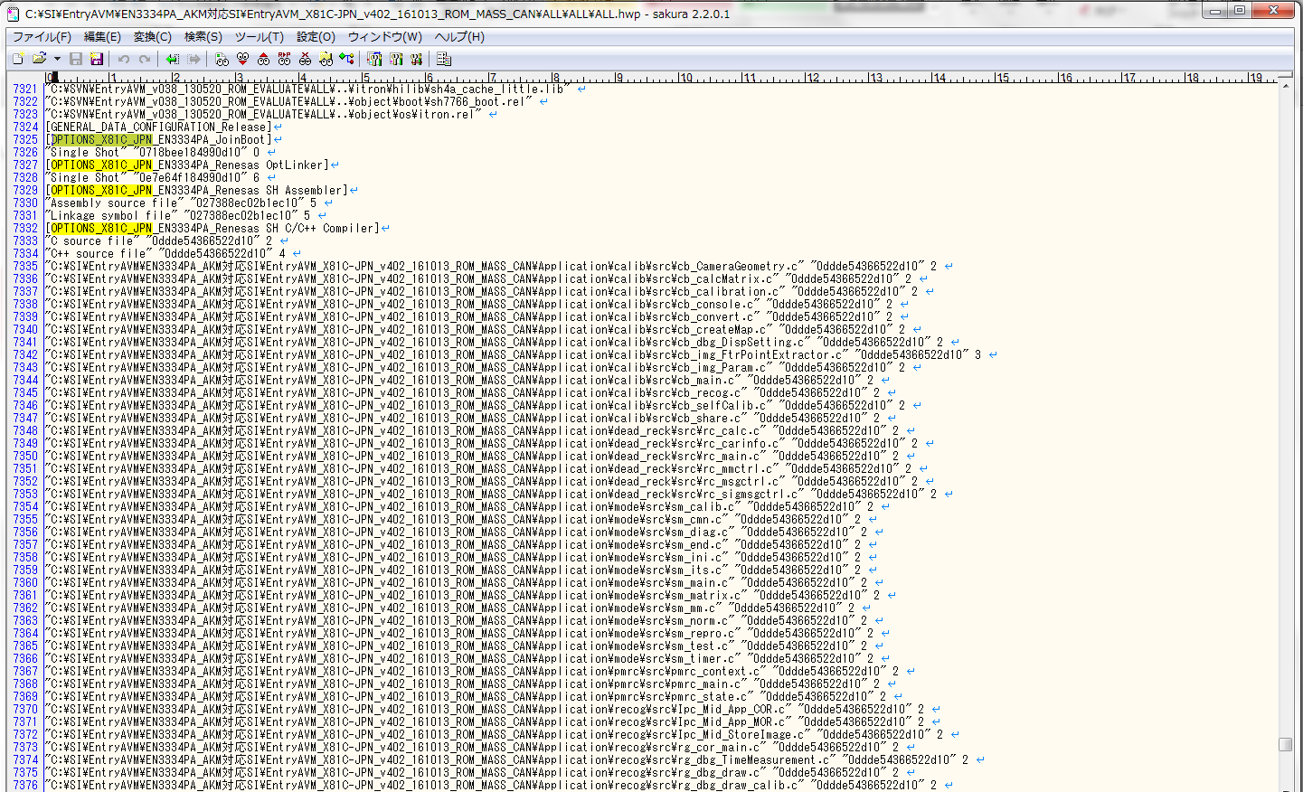

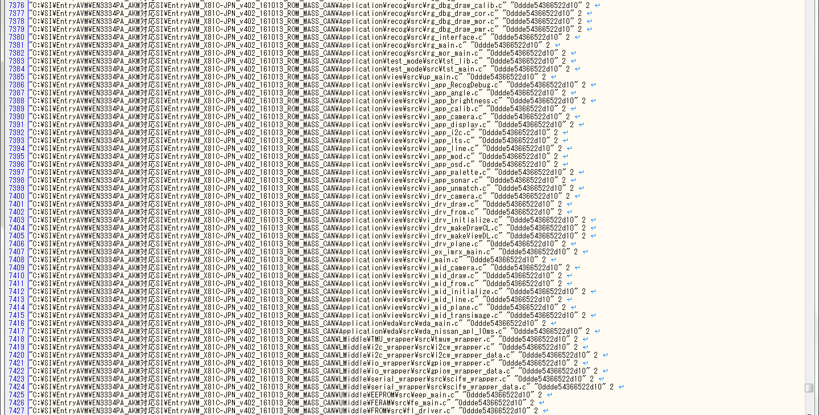

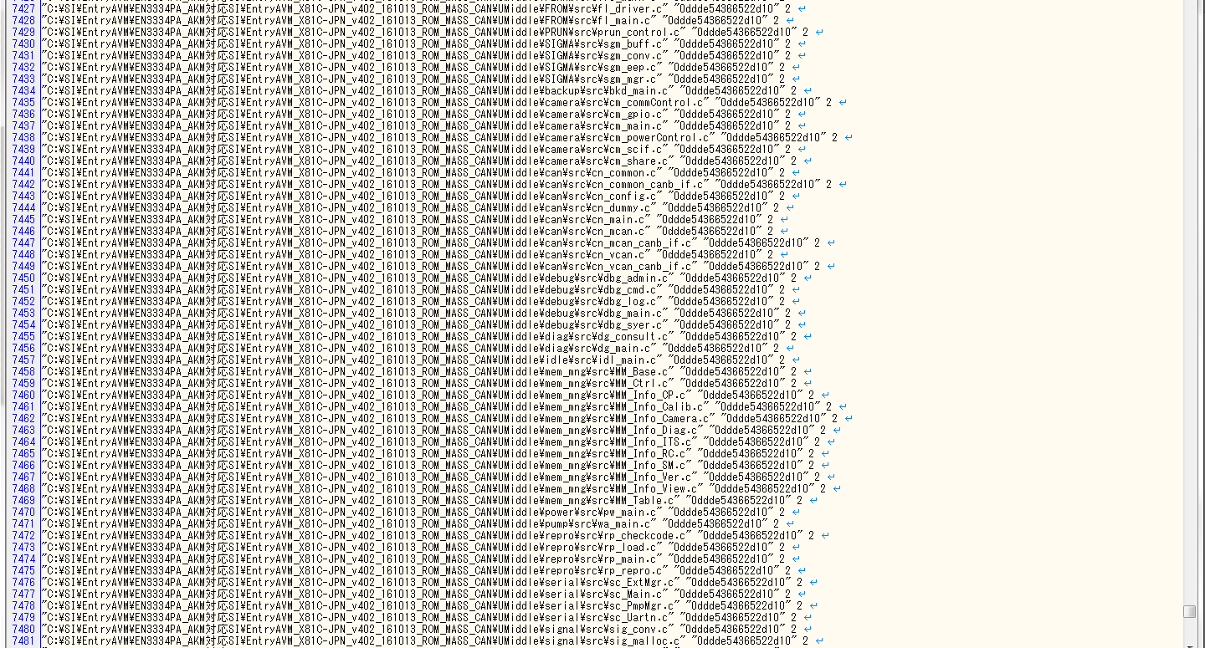

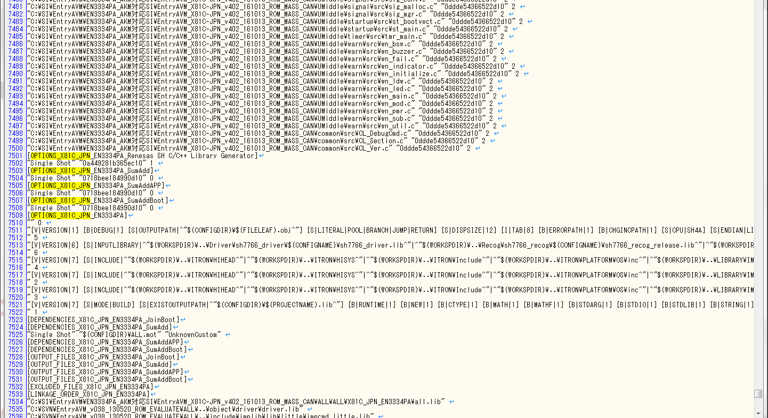

この行にマクロ情報が記載されている。
マクロ情報の部分を抜粋する。

HEWプロジェクト(ALL)

HEWプロジェクト(sh7766_driver)

HEWプロジェクト(sh7766_recog)

HEWプロジェクト(bootloader)

比較結果
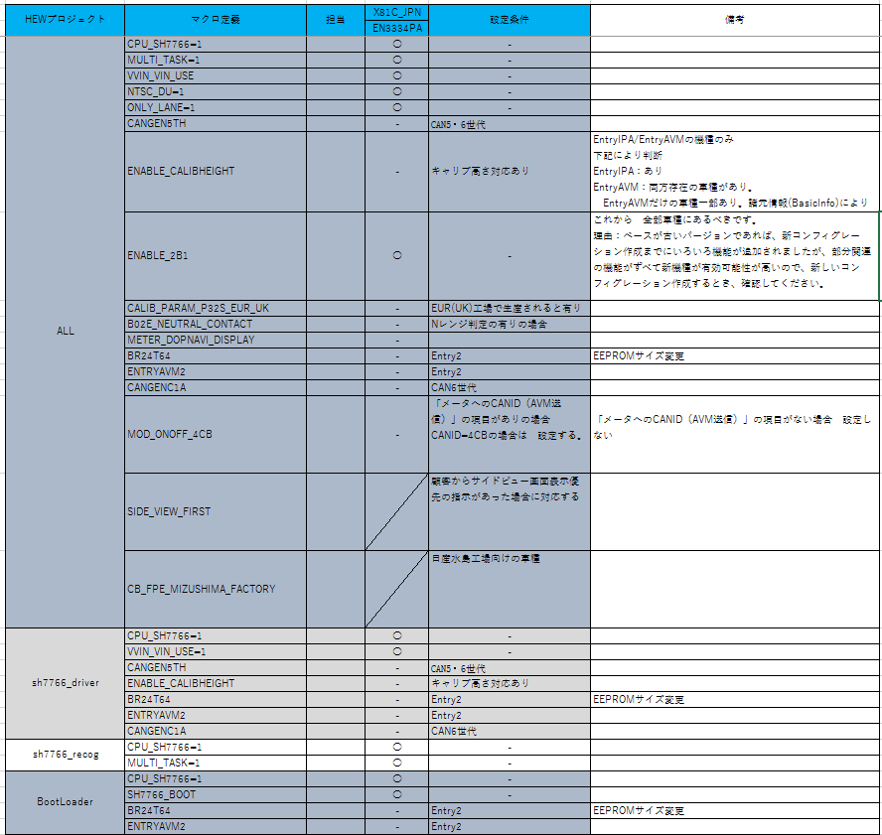

HEWプロジェクト
(ALL)
一致

HEWプロジェクト
(sh7766_driver)
一致

HEWプロジェクト
(sh7766_recog)
一致

HEWプロジェクト
(BootLoader)
一致

